ORDEM BANCÁRIA
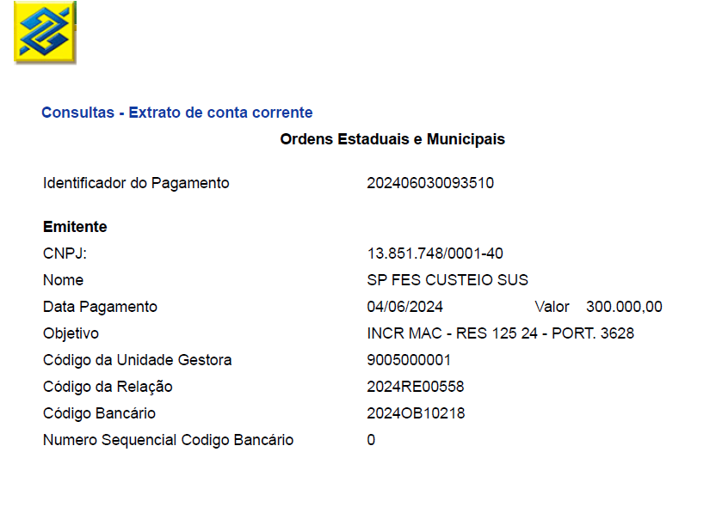

Aug-25

